State Transition Table
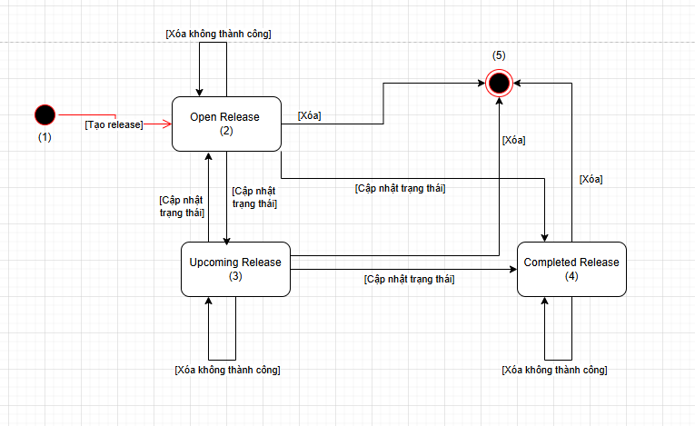
Prior State | New State | Valid Transition | Comment
1 | 1 | N
1 | 2 | Y | Tạo release mới thành công, state mặc định là Open
1 | 3 | N
1 | 4 | N
1 | 5 | N
2 | 1 | N
2 | 2 | Y | Thao tác xóa không thành công, giữ nguyên
2 | 3 | Y | Cập nhật trạng thái mới là Upcoming
2 | 4 | Y | Cập nhật trạng thái mới là Completed
2 | 5 | Y | Xóa release thành công
3 | 1 | N
3 | 2 | Y | Cập nhật trạng thái mới là Open
3 | 3 | Y | Thao tác xóa không thành công, giữ nguyên
3 | 4 | Y | Cập nhật trạng thái mới là Completed
3 | 5 | Y | Xóa release thành công
4 | 1 | N
4 | 2 | N
4 | 3 | N
4 | 4 | Y | Thao tác xóa không thành công, giữ nguyên
4 | 5 | Y | Xóa release thành công
5 | 1 | N
5 | 2 | N
5 | 3 | N
5 | 4 | N
5 | 5 | N

